关系图
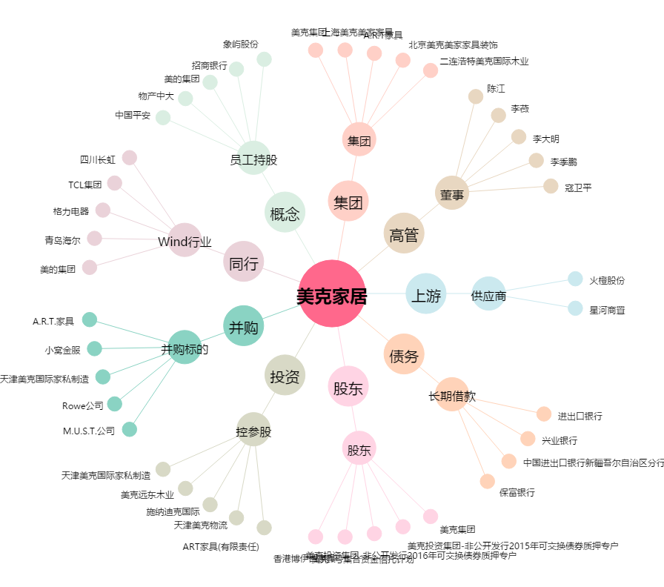
美克家居[600337.SH] - 关系概览图

